初回のみマスター取込手順
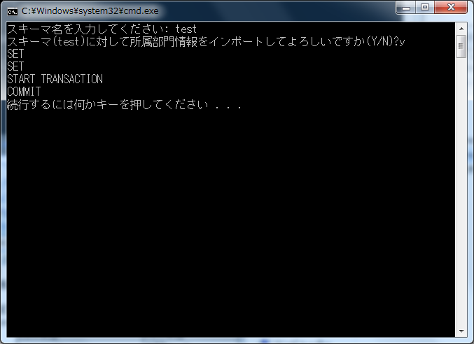
前提
 | 画面から正規の手順で登録した時のチェックはかからないので、紐付等が間違っていてもそのまま登録されます。

 | 配布したshozoku_bumon.csvファイルの中身が登録する所属部門情報になっているので、任意で編集してください。
 | shozoku_bumon.csvの内容
 |  | CSV項目 | CSV項目 | 備考
 |  | bumon_cd | 部門コード
 |  | bumon_name | 部門名
 |  | oya_bumon_cd | 親所属部門コード | 部門の紐づきが階層になるように登録してください。（親部門→子部門、子部門→親部門のように再帰するようなデータは登録しないでください。）
 |  |  |  | 会社直属部門の場合、「0000」を指定してください。
 |  | yuukou_kigen_from | 有効期限開始日 | yyyy/mm/dd形式で※登録日でよい
 |  | yuukou_kigen_to | 有効期限終了日 | yyyy/mm/dd形式で※無期限なら9999/12/31
 |  | security_pattern | セキュリティパターン | 経費明細や予算執行状況の参照制限をおこなう。半角数字4桁以内、利用しない場合は空
 |  | touroku_user_id | 登録ユーザーID | 「tool」
 |  | touroku_time | 登録日時 | 「yyyy/mm/dd 00:00:01」形式※yyyy/mm/ddは登録日
 |  | koushin_user_id | 更新ユーザーID | 「tool」
 |  | koushin_time | 更新日時 | 「yyyy/mm/dd 00:00:01」形式※yyyy/mm/ddは登録日

実行手順

 | １．Cドライブ配下の任意フォルダにbumon_import フォルダをコピーしてください。

 | ２．import_shozoku_bumon.batを管理者権限で実行してください。
 |  | スキーマ名を入力して、その後「y」を入力すると実行されます。

 | ３．所属部門を削除する場合、delete_shozoku_bumon.batを実行してください。
 |  | ※「全社」以外全て削除されますのでご注意ください。

 | import_shozoku_bumon.bat実行時イメージ

